Planilha1
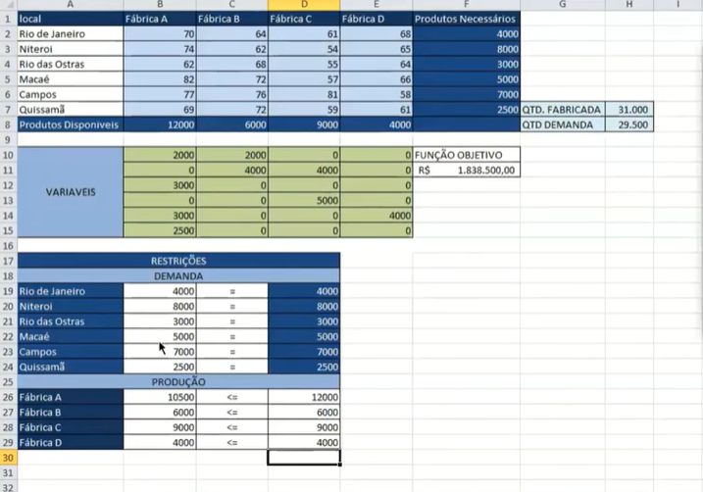
Qtd FABRICADA | 31000
QTD DEMANDA | 29500

